Sheet2
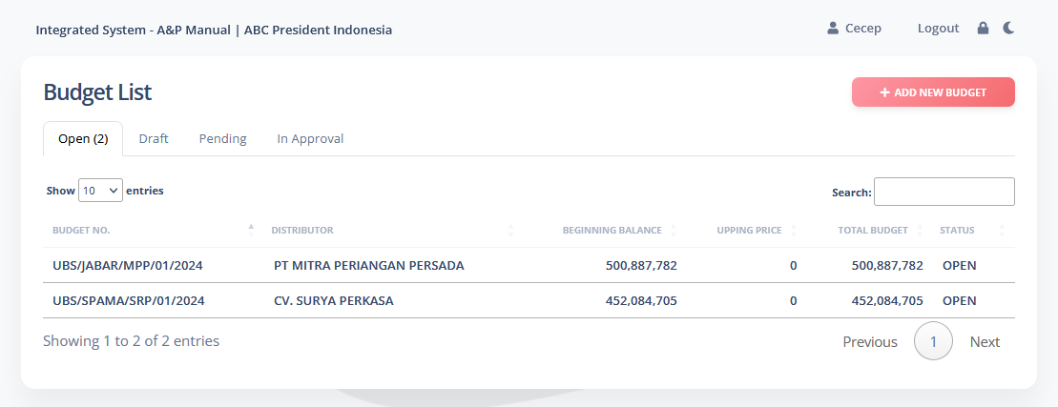

1

 |  | Tab | Completed | In Approval

 |  | status | Completed | Pending siapa (jabatan)---termasuk dari acor asmen ke tmm (status pending tmm)

2 | Report-report blm ada

 |  | Tahun | Bulan | Area | Budget No. | Distributor | Beginning Balance | Upping Price | Total Budget | Status
 |  | 2024 | 1 | BANUS | UBS/BANUS/BBI/01/2024 | PT. BINTANG BALI INDAH | 458,642,523 | 0 | 458,642,523 | OPEN

3 | Area Sumatera

 |  | SUMATERA | GT | SUT | GTSUT
 |  |  | MT | SUT | MTSUT
 |  |  | OP | SUT | OPSUT

 |  | SUMATERA | GT | SSL | GTSSL
 |  |  | MT | SSL | MTSSL
 |  |  | OP | SSL | OPSSL

